p1
 |  | VÝVOJ POČTU ZAMĚSTNANCŮ - SYSTEMIZOVANÝCH MÍST (SM) NA ÚP ĆR OD JEHO VZNIKU

Období >>>> | PROSINEC 2010 | DUBEN 2011 | SRPEN 2011 | ŘÍJEN 2011 | PROSINEC 2011 | LEDEN 2012 | DUBEN 2012 | LEDEN 2013 | BŘEZEN 2013 | DUBEN 2013 | ČERVEN 2013 | SRPEN 2013 | ZÁŘÍ 2013 | ŘÍJEN 2013 | LEDEN 2014 | ČERVENEC 2014 | LEDEN 2015 | DUBEN 2015 | DUBEN 2015 | LEDEN 2016 | LEDEN 2017 | ČERVENEC 2017 | LEDEN 2018

STAV - POČET SM | 8136 | 8136 | 7136 | 6951 | 6237 | 8190 | 8329 | 8382 | 8472 | 8532 | 8676 | 8692 | 9011 | 9020 | 9407 | 10007 | 9937 | 9927 | 10227 | 10408 | 10408 | 10708 | 10708
bez ESF
CELKEM |  | výchozí stav
 | zajišťováno 77 samostatnými ÚP |  | 1. vlna propouštění = zrušení 1000 SM. | 2. vlna propouštění = zrušení 185 SM | 3. vlna propouštění = zrušení 714 SM | příchod agend Hmotné nouze a zaměstnanců z obcí v počtu 1953 SM z počtu 3642 pracovníků vykonávající agendu HN na obcích - 1689 | mimořádné navýšení o 150 + 49 inspektorů kvality | 3 SM převod z MPSV navýšení 50 SM (pěstounská péče) | 90 SM (jedná se o dočasná SM) | 60 SM (jedná se o dočasná SM) - - posílení NSD + EKO | 144 SM (NA PĚSTOUNY) POSÍLENÍ KrP 126 | 16 SM PŘEVOD MPSV | 319 SM POSÍLENÍ KrP | 9 SM PŘEVOD MPSV | 6 SM PŘEVOD MPSV 381 SM POSÍLENÍ KrP | 600 SM POSÍLENÍ NSD | 20 SM SNÍŽENÍ SM (POKYN MPSV) "ZoSS" 50 SM SNÍŽENÍ SM (PŘEVOD IPSS NA MPSV) | 10 SM SNÍŽENÍ SM NA GŘ (POKYN MPSV) PŘEVOD METODIKY "Z A NSD" NA MPSV | 300 SM POSÍLENÍ NSD | 24 SM POSÍLENÍ (CALL CENTRUM) 157 SM POSÍLENÍ (KA08) |  | 300 SM POSÍLENÍ NSD | 300 SM POSÍLENÍ NSD
ZDŮVODNĚNÍ ZMĚNY POČTU

Shrnutí >>>> |  | Vyjde-li se z vychozího počtu 8136 SM (před 4/2011) a připočte-li se k tomu "pouze" agenda HN převzatá z obcí za 3642 pracovníků, odpovídalo by to pořebě cca 11 778 SM na ÚP pro zpracování všech agend (SSP, ZAM, HN, atd…. atd). Z toho plyne, že současný stav 10708 SM je o 9,08 % nižší než je optimální stav!

 | duben 2011 | květen 2011 | červen 2011 | září 2011 | leden 2012 | duben 2012 | leden 2013 | březen 2013 | duben 2013 | červen 2013 | srpen 2013 | září 2013 | říjen 2013 | leden 2014 | červenec 2014 | leden 2015 | duben 2015 | duben 2015 | leden 2016 | leden 2017 | červenec 2017 | leden 2018
realita | 8136 | 7136 | 6951 | 6237 | 8190 | 8329 | 8382 | 8472 | 8532 | 8676 | 8692 | 9011 | 9020 | 9407 | 10007 | 9937 | 9927 | 10227 | 10408 | 10408 | 10708 | 10708
potřeba | 8136 | 8136 | 8136 | 8136 | 11778 | 11778 | 11778 | 11778 | 11778 | 11778 | 11778 | 11778 | 11778 | 11778 | 11778 | 11778 | 11778 | 11778 | 11778 | 11778 | 11778 | 11778

p3a
Podíl uchazečů o zaměstnání na obyvatelstvu 15-64 (v %)
Kraj | 2016 |  |  |  |  |  |  |  |  |  |  |  | 2017 |  |  |  |  |  |  |  |  |  |  |  | průměr rok1)
 | 1 | 2 | 3 | 4 | 5 | 6 | 7 | 8 | 9 | 10 | 11 | 12 | 1 | 2 | 3 | 4 | 5 | 6 | 7 | 8 | 9 | 10 | 11 | 12 | 2016 | 2017 | rozdíl
Praha | 4.2 | 4.2 | 4.1 | 4.0 | 3.9 | 3.8 | 3.9 | 3.9 | 3.7 | 3.6 | 3.4 | 3.4 | 3.3 | 3.3 | 3.2 | 3.0 | 2.9 | 2.9 | 2.9 | 2.9 | 2.7 | 2.5 | 2.4 | 2.3 | 3.9 | 2.9 | -1.0
Středočeský kraj | 5.5 | 5.4 | 5.2 | 4.8 | 4.6 | 4.5 | 4.6 | 4.6 | 4.4 | 4.2 | 4.1 | 4.3 | 4.4 | 4.3 | 4.0 | 3.6 | 3.4 | 3.3 | 3.5 | 3.4 | 3.3 | 3.1 | 3.0 | 3.2 | 4.7 | 3.6 | -1.2
Jihočeský kraj | 5.6 | 5.5 | 5.1 | 4.4 | 4.1 | 3.9 | 4.0 | 3.9 | 3.8 | 3.7 | 3.8 | 4.3 | 4.6 | 4.4 | 3.9 | 3.2 | 2.9 | 2.7 | 2.8 | 2.8 | 2.7 | 2.6 | 2.6 | 3.1 | 4.4 | 3.3 | -1.1
Plzeňský kraj | 4.8 | 4.7 | 4.4 | 4.0 | 3.8 | 3.7 | 3.8 | 3.8 | 3.6 | 3.4 | 3.3 | 3.6 | 3.7 | 3.5 | 3.1 | 2.7 | 2.6 | 2.5 | 2.6 | 2.6 | 2.5 | 2.3 | 2.3 | 2.6 | 3.9 | 2.8 | -1.2
Karlovarský kraj | 7.3 | 7.1 | 6.9 | 6.5 | 6.1 | 5.8 | 5.8 | 5.6 | 5.5 | 5.3 | 5.2 | 5.5 | 5.5 | 5.3 | 4.9 | 4.6 | 4.2 | 4.0 | 3.9 | 3.8 | 3.6 | 3.4 | 3.3 | 3.5 | 6.1 | 4.3 | -1.9
Ústecký kraj | 9.2 | 9.2 | 9.0 | 8.8 | 8.5 | 8.3 | 8.3 | 8.2 | 8.1 | 7.8 | 7.6 | 7.8 | 7.9 | 7.8 | 7.4 | 7.0 | 6.6 | 6.4 | 6.3 | 6.1 | 5.8 | 5.5 | 5.3 | 5.4 | 8.5 | 6.6 | -1.9
Liberecký kraj | 6.5 | 6.4 | 6.2 | 5.9 | 5.5 | 5.3 | 5.5 | 5.4 | 5.2 | 5.0 | 5.0 | 5.2 | 5.3 | 5.2 | 4.9 | 4.6 | 4.3 | 4.1 | 4.1 | 4.1 | 3.9 | 3.7 | 3.6 | 3.8 | 5.6 | 4.4 | -1.3
Královéhradecký kraj | 5.1 | 5.0 | 4.6 | 4.2 | 3.9 | 3.8 | 3.9 | 3.9 | 3.7 | 3.6 | 3.5 | 3.8 | 3.8 | 3.7 | 3.5 | 3.0 | 2.8 | 2.7 | 2.9 | 2.8 | 2.7 | 2.6 | 2.5 | 2.7 | 4.1 | 3.0 | -1.1
Pardubický kraj | 5.5 | 5.4 | 5.1 | 4.4 | 4.0 | 3.8 | 4.1 | 4.0 | 3.8 | 3.6 | 3.6 | 4.0 | 4.2 | 4.0 | 3.6 | 3.0 | 2.7 | 2.6 | 2.8 | 2.8 | 2.6 | 2.4 | 2.4 | 2.8 | 4.3 | 3.1 | -1.3
Vysočina | 6.5 | 6.4 | 6.0 | 5.3 | 4.9 | 4.8 | 5.0 | 5.0 | 4.8 | 4.6 | 4.5 | 5.2 | 5.3 | 5.1 | 4.5 | 3.8 | 3.5 | 3.5 | 3.6 | 3.6 | 3.5 | 3.3 | 3.3 | 3.8 | 5.3 | 3.9 | -1.3
Jihomoravský kraj | 7.2 | 7.1 | 6.9 | 6.4 | 6.1 | 5.9 | 6.1 | 6.1 | 5.9 | 5.7 | 5.7 | 6.1 | 6.2 | 6.1 | 5.7 | 5.2 | 4.8 | 4.7 | 4.8 | 4.7 | 4.5 | 4.3 | 4.3 | 4.6 | 6.3 | 5.0 | -1.3
Olomoucký kraj | 7.3 | 7.2 | 6.8 | 6.2 | 5.8 | 5.7 | 5.8 | 5.7 | 5.6 | 5.4 | 5.5 | 5.9 | 6.1 | 6.0 | 5.5 | 5.0 | 4.6 | 4.4 | 4.4 | 4.3 | 4.1 | 3.9 | 3.9 | 4.3 | 6.1 | 4.8 | -1.3
Zlínský kraj | 6.2 | 6.1 | 5.7 | 5.3 | 4.9 | 4.7 | 4.9 | 4.9 | 4.7 | 4.5 | 4.5 | 4.9 | 5.1 | 4.9 | 4.5 | 4.0 | 3.6 | 3.5 | 3.7 | 3.6 | 3.4 | 3.2 | 3.1 | 3.4 | 5.2 | 3.9 | -1.3
Moravskoslezský kraj | 8.7 | 8.5 | 8.3 | 7.9 | 7.7 | 7.6 | 7.8 | 7.7 | 7.6 | 7.3 | 7.1 | 7.5 | 7.5 | 7.3 | 7.0 | 6.7 | 6.4 | 6.2 | 6.3 | 6.1 | 5.9 | 5.6 | 5.4 | 5.8 | 7.9 | 6.4 | -1.4
Celkem ČR | 6.4 | 6.3 | 6.1 | 5.7 | 5.4 | 5.2 | 5.4 | 5.3 | 5.2 | 5.0 | 4.9 | 5.2 | 5.3 | 5.1 | 4.8 | 4.4 | 4.1 | 4.0 | 4.1 | 4.0 | 3.8 | 3.6 | 3.5 | 3.8 | 5.6 | 4.3 | -1.3
1)počítáno z nezaokrouhlených hodnot

Počet uchazečů o zaměstnání (v tis.)
Kraj | 2016 |  |  |  |  |  |  |  |  |  |  |  | 2017 |  |  |  |  |  |  |  |  |  |  |  | průměr 1)
 | 1 | 2 | 3 | 4 | 5 | 6 | 7 | 8 | 9 | 10 | 11 | 12 | 1 | 2 | 3 | 4 | 5 | 6 | 7 | 8 | 9 | 10 | 11 | 12 | 2016 | 2017 | rozdíl
Praha | 37.7 | 37.4 | 36.5 | 35.7 | 34.7 | 34.0 | 34.8 | 34.6 | 33.1 | 32.0 | 30.7 | 30.2 | 30.1 | 29.4 | 28.7 | 27.7 | 26.9 | 26.2 | 26.9 | 26.3 | 24.8 | 23.5 | 22.2 | 21.8 | 34.6 | 26.5 | -8.0
Středočeský kraj | 49.2 | 48.4 | 46.4 | 43.5 | 41.6 | 40.6 | 41.3 | 40.8 | 39.8 | 38.1 | 37.5 | 39.0 | 39.7 | 38.8 | 36.3 | 33.5 | 31.8 | 30.9 | 31.8 | 31.3 | 30.3 | 28.7 | 28.0 | 29.4 | 42.6 | 32.9 | -9.6
Jihočeský kraj | 24.7 | 24.3 | 22.8 | 20.1 | 18.4 | 17.6 | 18.1 | 17.8 | 17.3 | 16.9 | 17.2 | 19.4 | 20.9 | 20.2 | 17.8 | 15.0 | 13.7 | 12.9 | 13.3 | 13.1 | 12.6 | 12.1 | 12.4 | 14.1 | 19.7 | 15.1 | -4.6
Plzeňský kraj | 19.4 | 18.8 | 17.7 | 16.3 | 15.4 | 15.0 | 15.5 | 15.4 | 14.7 | 14.0 | 13.6 | 14.7 | 15.1 | 14.5 | 13.0 | 11.7 | 11.0 | 10.7 | 11.0 | 10.8 | 10.3 | 9.7 | 9.6 | 10.5 | 16.0 | 11.7 | -4.4
Karlovarský kraj | 15.3 | 15.1 | 14.5 | 13.7 | 13.0 | 12.5 | 12.4 | 12.0 | 11.8 | 11.4 | 11.3 | 11.8 | 11.9 | 11.6 | 10.8 | 9.9 | 9.2 | 8.7 | 8.5 | 8.2 | 7.9 | 7.4 | 7.3 | 7.5 | 13.0 | 9.3 | -3.8
Ústecký kraj | 52.2 | 52.4 | 51.2 | 50.0 | 48.5 | 47.4 | 47.4 | 46.8 | 46.1 | 44.7 | 43.7 | 44.5 | 45.2 | 44.6 | 42.6 | 40.4 | 38.4 | 36.7 | 36.5 | 35.3 | 34.1 | 32.2 | 31.0 | 31.5 | 48.2 | 37.9 | -10.3
Liberecký kraj | 20.0 | 19.6 | 19.0 | 18.1 | 17.1 | 16.5 | 16.8 | 16.7 | 16.2 | 15.6 | 15.6 | 16.1 | 16.4 | 16.1 | 15.4 | 14.3 | 13.4 | 12.8 | 13.0 | 12.8 | 12.4 | 11.9 | 11.5 | 11.9 | 17.4 | 13.7 | -3.7
...
Počet uchazečů o zaměstnání - ženy (v tis.)
Liberecký kraj | 5.8 | 5.8 | 5.9 | 6.0 | 6.0 | 5.9 | 6.0 | 6.3 | 6.1 | 6.0 | 5.9 | 5.6 | 5.7 | 5.6 | 6.4 | 6.6 | 7.0 | 7.7 | 7.8 | 8.0 | 8.6 | 8.3 | 8.2 | 8.7 | 6.0 | 7.3 | 1.3
Královéhradecký kraj | 4.6 | 5.1 | 5.3 | 5.5 | 5.9 | 6.7 | 6.4 | 6.6 | 6.9 | 6.4 | 6.4 | 6.2 | 6.8 | 6.9 | 7.0 | 7.2 | 7.8 | 8.3 | 7.9 | 8.3 | 8.6 | 8.9 | 8.9 | 8.8 | 5.9 | 7.8 | 1.9
Pardubický kraj | 6.2 | 7.2 | 7.4 | 8.4 | 8.8 | 9.4 | 9.8 | 10.2 | 10.1 | 9.9 | 10.0 | 9.7 | 10.5 | 11.0 | 12.2 | 13.1 | 13.9 | 14.5 | 15.5 | 16.5 | 18.6 | 18.6 | 19.5 | 20.0 | 8.8 | 14.9 | 6.1
Vysočina | 3.8 | 4.3 | 4.4 | 4.8 | 5.2 | 5.3 | 5.4 | 6.0 | 6.2 | 5.7 | 5.5 | 5.4 | 5.6 | 6.0 | 6.3 | 6.4 | 6.5 | 6.8 | 6.8 | 6.9 | 7.2 | 7.3 | 7.5 | 7.5 | 5.1 | 6.6 | 1.6
Jihomoravský kraj | 9.6 | 9.5 | 10.0 | 11.1 | 11.1 | 11.8 | 11.8 | 12.0 | 12.0 | 12.0 | 11.7 | 11.2 | 11.6 | 12.7 | 13.4 | 13.8 | 15.0 | 15.5 | 15.6 | 16.9 | 17.3 | 17.1 | 16.5 | 16.8 | 11.0 | 14.9 | 3.9
Olomoucký kraj | 6.6 | 7.2 | 7.2 | 7.3 | 7.6 | 7.6 | 7.4 | 6.9 | 6.8 | 6.7 | 6.5 | 6.3 | 6.3 | 6.7 | 7.2 | 7.7 | 8.3 | 8.7 | 8.9 | 9.4 | 9.1 | 9.0 | 8.9 | 8.7 | 7.0 | 8.1 | 1.1
Zlínský kraj | 6.1 | 6.7 | 7.0 | 7.3 | 7.9 | 8.2 | 7.9 | 7.9 | 7.6 | 7.3 | 6.6 | 6.5 | 6.6 | 7.1 | 7.3 | 7.7 | 8.1 | 8.2 | 8.4 | 8.7 | 9.0 | 8.6 | 8.3 | 8.0 | 7.2 | 7.9 | 0.7
Moravskoslezský kraj | 10.4 | 10.8 | 10.5 | 11.5 | 12.0 | 11.5 | 11.8 | 12.3 | 12.6 | 12.5 | 11.4 | 10.9 | 10.5 | 11.1 | 11.3 | 11.5 | 12.5 | 12.9 | 13.3 | 14.3 | 14.5 | 14.4 | 13.9 | 14.0 | 11.5 | 12.7 | 1.2
Celkem ČR | 107.8 | 114.8 | 117.3 | 124.3 | 129.1 | 133.9 | 135.8 | 139.3 | 141.0 | 139.1 | 135.3 | 132.5 | 135.5 | 143.1 | 150.9 | 159.1 | 174.0 | 183.5 | 188.1 | 199.3 | 206.1 | 209.9 | 213.8 | 216.6 | 127.9 | 178.2 | 50.2
1)počítáno z nezaokrouhlených hodnot
Meziroční rozdíly počtu uchazečů o zaměstnání
1 | -2363
2 | -16239
3 | -25062
4 | -26286
5 | -24823
6 | -21725
7 | -19700
8 | -19959
9 | -25366
10 | -24543
11 | -30236
12 | -53100
1 | -37774
2 | -25211
3 | -22582
4 | -16520
5 | -7857
6 | -4189
7 | 13
8 | 5158
9 | 18070
10 | 26144
11 | 32094
12 | 36860
1 | 51720
2 | 51998
3 | 62588
4 | 67906
5 | 65364
6 | 65887
7 | 65499
8 | 65038
9 | 63873
10 | 59919
11 | 56815
12 | 51522
1 | 43465
2 | 31707
3 | 20547
4 | 9680
5 | 2510
6 | -3294
7 | -9732
8 | -16506
9 | -27960
10 | -37043
11 | -47805
12 | -54919
1 | -73083
2 | -77273
...

p3c
...
Vývoj míry nezaměstnanosti v % v zemích EU v letech 2016 - 2017
France | 10.9 | 10.8 | 10.3 | 9.9 | 9.6 | 9.3 | 9.3 | 9.9 | 9.5 | 9.8 | 10.0 | 9.9 | 9.8 | 9.6 | 9.6 | 9.5 | 9.5 | 9.5 | 9.7 | 9.7 | 9.5 | 9.4 | 9.3 | 9.2
Croatia | 15.8 | 15.5 | 14.9 | 14.0 | 12.7 | 11.8 | 11.2 | 10.8 | 10.7 | 11.6 | 12.0 | 12.2 | 12.3 | 12.0 | 11.8 | 11.4 | 11.1 | 11.0 | 10.9 | 10.9 | 10.7 | 10.5 | 10.3 | 10.0
Italy | 12.0 | 12.3 | 12.1 | 11.8 | 11.5 | 11.4 | 10.7 | 10.1 | 11.7 | 12.0 | 12.6 | 12.0 | 11.8 | 11.5 | 11.5 | 11.2 | 11.3 | 11.1 | 11.3 | 11.1 | 11.1 | 11.0 | 10.9 | 10.8
Cyprus | 14.0 | 14.4 | 13.9 | 12.4 | 11.7 | 12.4 | 13.0 | 13.2 | 12.9 | 12.5 | 14.5 | 14.6 | 12.4 | 12.2 | 12.0 | 11.7 | 11.5 | 11.1 | 10.6 | 10.5 | 10.4 | 10.5 | 11.1 | 11.3
Spain | 21.0 | 21.1 | 20.9 | 20.6 | 20.0 | 19.4 | 19.0 | 18.9 | 18.9 | 18.8 | 18.8 | 18.3 | 18.4 | 18.2 | 18.0 | 17.6 | 17.3 | 17.0 | 16.9 | 16.8 | 16.7 | 16.7 | 16.6 | 16.4
Estonia | 6.7 | 6.5 | 6.9 | 6.5 | 6.5 | 6.8 | 6.7 | 7.5 | 6.9 | 7.2 | 6.6 | : | 5.8 | 5.5 | 5.5 | 6.3 | 6.9 | 6.5 | 6.0 | 5.4 | 5.8 | 5.2 | 5.4 | :
Greece | 25.5 | 24.6 | 24.7 | 23.5 | 23.3 | 22.5 | 22.6 | 23.3 | 22.1 | 22.4 | : | : | 23.1 | 22.5 | 22.1 | 21.8 | 21.7 | 21.3 | 21.0 | 20.8 | 20.8 | 20.7 | : | :
Hungary | 6.1 | 6.0 | 5.8 | 5.5 | 5.1 | 5.0 | 4.9 | 4.9 | 4.7 | 4.5 | 4.4 | : | 4.3 | 4.3 | 4.4 | 4.3 | 4.3 | 4.3 | 4.3 | 4.2 | 4.1 | 4.0 | 3.9 | :
United Kingdom | 5.0 | 5.1 | 4.9 | 4.7 | 4.8 | 4.9 | 5.0 | 4.9 | 4.9 | 4.8 | : | : | 4.6 | 4.5 | 4.5 | 4.4 | 4.4 | 4.3 | 4.2 | 4.2 | 4.2 | 4.3 | : | :
Zdroj: Eurostat 31.1.2017, sezonně neočištěná data
Vývoj míry nezaměstnanosti (v %)
 | Czech Republic | EU28
2016 01 | 4.6 | 9.2
2016 02 | 4.4 | 9.3
2016 03 | 4.1 | 9.1
2016 04 | 4.0 | 8.7
2016 05 | 3.7 | 8.6
2016 06 | 4.1 | 8.4
2016 07 | 4.3 | 8.2
2016 08 | 3.7 | 8.2
2016 09 | 3.9 | 8.2
2016 10 | 3.7 | 8.3
2016 11 | 3.5 | 8.3
2016 12 | 3.6 | 8.1
2017 01 | 3.4 | 8.1
2017 02 | 3.3 | 8.0
2017 03 | 3.2 | 7.9
2017 04 | 3.3 | 7.8
2017 05 | 3.0 | 7.7
2017 06 | 2.9 | 7.6
2017 07 | 2.8 | 7.6
2017 08 | 2.8 | 7.5
2017 09 | 2.7 | 7.5
2017 10 | 2.6 | 7.4
2017 11 | 2.4 | 7.3
2017 12 | 2.3 | 7.3

p3d
Mezinárodní srovnání ČR a EU28 (roční průměry)

Míra nezaměstnanosti v %
 | Czech Republic | EU 28
2008 | 4.4 | 7
2009 | 6.7 | 9
2010 | 7.3 | 9.6
2011 | 6.7 | 9.7
2012 | 7 | 10.5
2013 | 7 | 10.9
2014 | 6.1 | 10.2
2015 | 5.1 | 9.4
2016 | 4 | 8.6
2017 | 2.9 | 7.7
Míra nezaměstnanosti mladých do 25 let v %
 | Czech Republic | EU 28
2008 | 9.9 | 15.9
2009 | 16.6 | 20.3
2010 | 18.3 | 21.4
2011 | 18.1 | 21.8
2012 | 19.5 | 23.3
2013 | 18.9 | 23.7
2014 | 15.9 | 22.2
2015 | 12.6 | 20.3
2016 | 10.5 | 18.7
2017 | 7.9 | 16.8

Míra dlouhodobé nezaměstnanosti v %
 | Czech Republic | EU28
 | 2.2 | 2.6
 | 2 | 2.9
 | 3 | 3.8
 | 2.7 | 4.1
 | 3 | 4.6
 | 3 | 5.1
 | 2.7 | 5
 | 2.4 | 4.5
 | 1.7 | 4
Míra nezaměstnanosti osob s nízkou kvalifikací v %
 | Czech Republic | EU 28
2008 | 19.1 | 11.2
2009 | 24.1 | 14.4
2010 | 25 | 15.6
2011 | 24.3 | 16.2
2012 | 28.5 | 18.2
2013 | 25.6 | 19.2
2014 | 22.1 | 18.5
2015 | 22.7 | 17.3
2016 | 20.5 | 16.1

Zdroj: EUROSTAT

mapa1216
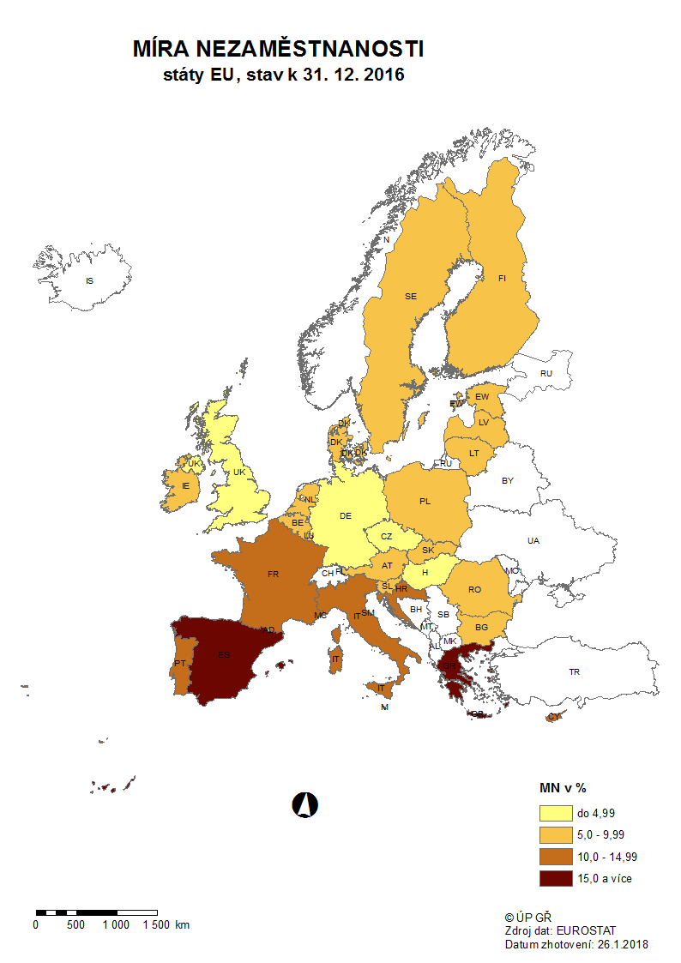

mapa1217
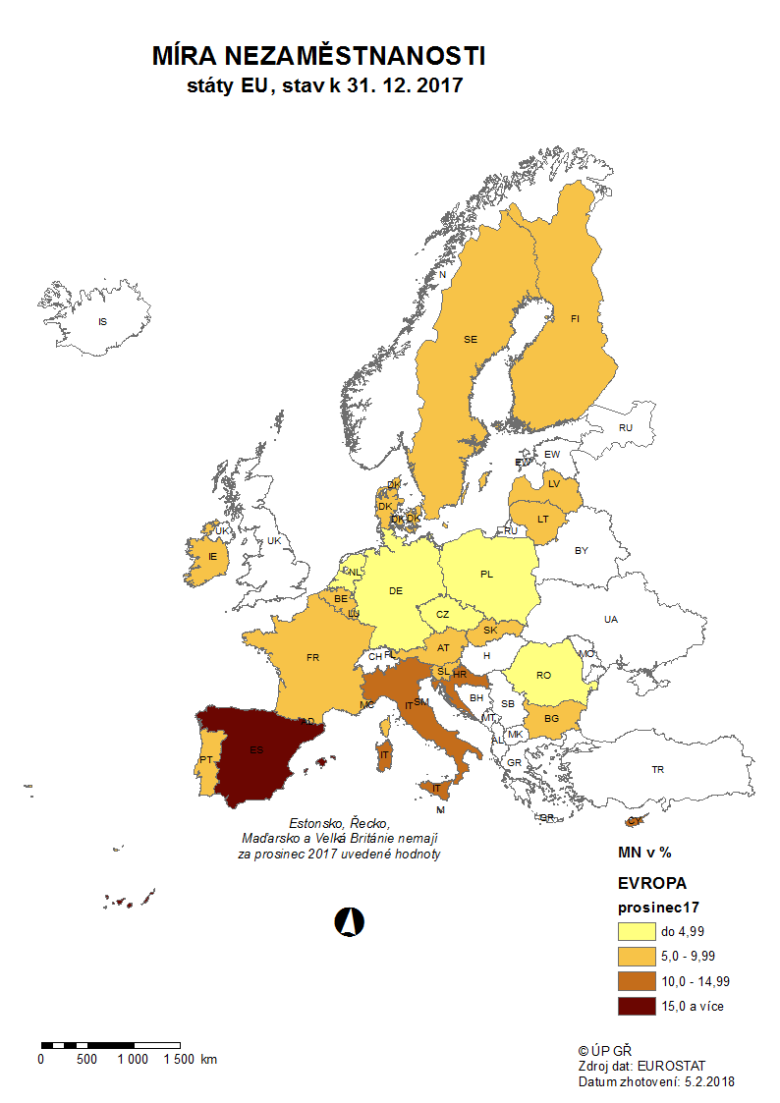

p3f
Hlášená hromadná propouštění v letech 2015-2017
Počet zaměstnavatelů, kteří ve sledovaném období nahlásili hromadné propouštění
42005 | 11
únor | 6
březen | 14
duben | 14
květen | 8
červen | 9
červenec | 5
srpen | 5
září | 11
říjen | 15
listopad | 20
prosinec | 15
leden 2016 | 9
únor | 7
březen | 8
duben | 6
květen | 6
červen | 5
červenec | 4
srpen | 4
září | 7
říjen | 13
listopad | 8
prosinec | 7
leden 2017 | 4
únor | 7
březen | 5
duben | 9
květen | 7
červen | 4
červenec | 5
srpen | 2
září | 8
říjen | 8
listopad | 7
prosinec | 6

Počet zaměstnanců, jichž se tato hlášená propouštění týkala
42005 | 296
únor | 542
březen | 407
duben | 660
květen | 261
červen | 522
červenec | 266
srpen | 212
září | 527
říjen | 380
listopad | 407
prosinec | 198
leden 2016 | 363
únor | 241
březen | 966
duben | 182
květen | 2279
červen | 115
červenec | 106
srpen | 212
září | 206
říjen | 710
listopad | 514
prosinec | 387
leden 2017 | 157
únor | 351
březen | 327
duben | 287
květen | 1076
červen | 387
červenec | 182
srpen | 74
září | 2024
říjen | 668
listopad | 309
prosinec | 720

p6b
...
vytvořená místa |  | umístění uchazeči |  | umístění uchazeči |  | vytvořená místa |  | umístění uchazeči |  | umístění uchazeči |  | zaměstnanci, SVČ |  | vymezená místa |  | zaměstnanci |  | osoby SVČ
1,924 | 1,092 | 1,792 | 1,098 | 2,109 | 518 | 2,635 | 202 | 1,950 | 597 | 55 | 4 | 171 | 99 | 46,535 | 3,210 | 0 | 0 | 70 | 45
1,998 | 1,600 | 1,849 | 1,581 | 2,051 | 681 | 2,591 | 247 | 1,911 | 670 | 56 | 7 | 174 | 103 | 46,780 | 3,681 | 1 | 1 | 70 | 60
2,129 | 2,049 | 1,962 | 2,007 | 2,018 | 821 | 2,632 | 327 | 1,926 | 770 | 57 | 8 | 179 | 108 | 47,202 | 4,395 | 1 | 1 | 70 | 69
2,191 | 2,391 | 2,023 | 2,343 | 1,948 | 906 | 2,550 | 362 | 1,856 | 844 | 54 | 8 | 186 | 116 | 47,525 | 4,959 | 1 | 1 | 70 | 79
2,397 | 2,762 | 2,228 | 2,709 | 1,910 | 1,000 | 2,447 | 388 | 1,793 | 925 | 52 | 8 | 189 | 119 | 47,884 | 5,624 | 0 | 1 | 66 | 88
2,469 | 3,076 | 2,336 | 3,060 | 1,843 | 1,104 | 2,404 | 433 | 1,795 | 1,013 | 50 | 8 | 191 | 122 | 48,151 | 6,211 | 0 | 1 | 66 | 102
2,246 | 3,365 | 2,162 | 3,391 | 1,805 | 1,220 | 2,354 | 482 | 1,736 | 1,067 | 47 | 8 | 190 | 124 | 48,741 | 7,018 | 0 | 1 | 65 | 116
2,050 | 3,517 | 1,983 | 3,560 | 1,750 | 1,325 | 2,341 | 519 | 1,717 | 1,132 | 46 | 10 | 192 | 127 | 49,213 | 7,714 | 0 | 1 | 62 | 123
1,763 | 3,603 | 1,700 | 3,649 | 1,687 | 1,394 | 2,338 | 593 | 1,700 | 1,176 | 47 | 11 | 199 | 134 | 49,492 | 8,251 | 0 | 1 | 52 | 128

Počet osob podpořených v rámci APZ v roce 2017
VPP | 12,258
SÚPM zřízená | 17
SÚPM vyhrazená | 3,649
SÚPM - SVČ | 1,394
CHPM zřízená | 1,176
CHPM - SVČ | 11
Příspěvek na provoz CHPM a CHPM SVČ | 134
CHPM vymezená + SVČ | 8,251
Příspěvek na zapracování | 1
Překlenovací příspěvek | 128
Projekty ESF - OP LZZ - VPP | 7,001
Projekty ESF - OP LZZ - SÚPM | 9,627
Příspěvek na dojížďku a příspěvek na přestěhování | 3,010
Odborná praxe do 30ti let | 2,750
Rekvalifikace | 11,478
Zvolená rekvalifikace | 6,696
Poradenství | 1,258

Rekvalifikace 3) |  | Zvolená rekvalifikace 3) |  | Poradenství

uchazeči |  | uchazeči |  | uchazeči
stav | celkem | stav | celkem | stav | celkem
na konci | od poč. | na konci | od poč. | na konci | od poč.
sled.měs. | roku | sled.měs. | roku | sled.měs. | roku
956 | 688 | 472 | 289 | 23 | 34
1,443 | 2,026 | 709 | 907 | 12 | 89
1,622 | 3,636 | 809 | 1,665 | 27 | 143
1,467 | 4,844 | 693 | 2,280 | 0 | 149
1,497 | 6,111 | 669 | 3,030 | 35 | 250
608 | 6,853 | 356 | 3,572 | 2 | 462
362 | 7,079 | 332 | 3,979 | 14 | 668
530 | 7,520 | 272 | 4,294 | 8 | 807
1,171 | 8,671 | 431 | 4,835 | 28 | 845
1,440 | 10,058 | 696 | 5,590 | 23 | 953
1,218 | 11,117 | 707 | 6,252 | 47 | 1,150
470 | 11,478 | 355 | 6,696 | 11 | 1,258
...

